Paint
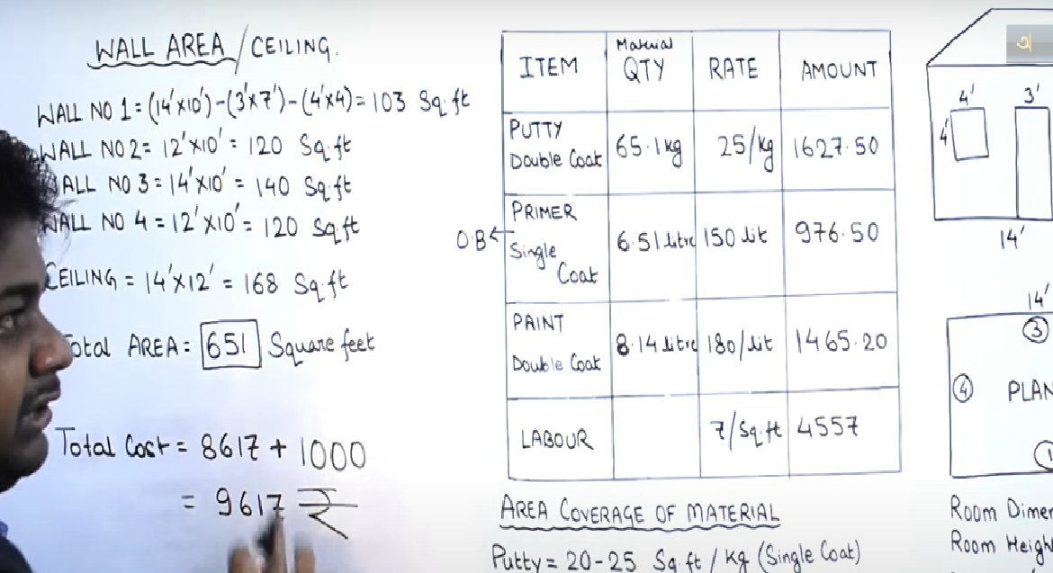

ঢাকায় বিভীন্ন প্রকার পেইন্টের
বাজার দর :
•বার্জার সিনথেটিক এনামেল = ১০০০
টাকা/প্রতিগ্যালন
• বার্জার প্লাস্টিক ইমালশন = ৮০০
টাকা/প্রতিগ্যালন
• বার্জার ওয়েদার কোট = ১১২০ টাকা/প্রতিগ্যালন
• বার্জার হোম ডেকর মালামাল সহ =
৪০-১৫০ টাকা/প্রতিস্কয়ারফুট
• বার্জার কালার ব্যংক = ৯০০-৩২০০
টাকা/প্রতিগ্যালন
• পেইলাক সিনথেটিক এনামেল = ৯৫০
টাকা/প্রতিগ্যালন
• পেইলাক প্লাস্টিক ইমালশন = ৭৫০
টাকা/প্রতিগ্যালন
• এশিয়ান সিনথেটিক এনামেল = ৯৯০
টাকা/প্রতিগ্যালন
• এশিয়ান প্লাস্টিক ইমালশন = ৮০০
টাকা/প্রতিগ্যালন
• এলিট সিনথেটিক এনামেল = ৯৮০
টাকা/প্রতিগ্যালন
• এলিট প্লাস্টিক ইমালশন = ৭৯০ টাকা/প্রতিগ্যালন
• রক্সি সিনথেটিক এনামেল = ৯৮০
টাকা/প্রতিগ্যালন
• রক্সি প্লাস্টিক ইমালশন = ৭৮৫ টাকা/প্রতিগ্যালন
• আরএকে সিনথেটিক এনামেল = ৯৫০
টাকা/প্রতিগ্যালন
• আরএকে প্লাস্টিক ইমালশন = ৭৮০
টাকা/প্রতিগ্যালন
#উপকরণ:
• #থিনার : ১০০-১৫০ টাকা/প্রতি লিঃ ;
৪৮০ টাকা/প্রতি গ্যাঃ
• #তারপিন : ৪০০ টাকা/প্রতি গ্যাঃ
• #মারকিন কাপড় : ০৫-১৫ টাকা/প্রতি
গজ
• #ব্রাশ(১”-৫”) : ৩৫-২৫০ টাকা/প্রতিপিস
্
• #রোলার : ১৫০-৪০০ টাকা/প্রতি পিস্
• #চক পাউডার : ১৫-১০০ টাকা/প্রতি
কেজি; ৫৫০-১৪৫০ টাকা/প্রতি
৫০কেজি বস্তা
• #আইকা : ২২০ টাকা/প্রতি কেজি
• #সিরিজ পেপার : ৩০-৪৫ টাকা/প্রতি
পিস
্
• #পাথর : ১৮০-৩৫০ টাকা/প্রতি পিস
্
ঢাকায় বিভীন্ন পলিশ্ উপকরনেরবাজার দর :
• গালা : ১০০০-১৬০০ টাকা/প্রতি
কেজি
• কার্পা : ৫০০-৭০০ টাকা/প্রতি
কেজি
• এলা মাটি : ২০০ টাকা/প্রতি কেজি
• মোম : ৫০০ টাকা/প্রতি কেজি
• পলিশ/স্পিরিট : ৪৫০-৭০০ টাকা/প্রতি কেজি
• কালার পাউডার : ৪০০-১২০০ টাকা/
প্রতি কেজি
কাজের মজুরী :
#রং = ১০-৫০ টাকা/প্রতি স্কয়ারফুট
#পলিশ = ১৫-৮০ টাকা/প্রতি স্কয়ারফুট
প্রতিগালনে কত লিটার থাকে? | 3.76 liter

